1ER TRIM 2015
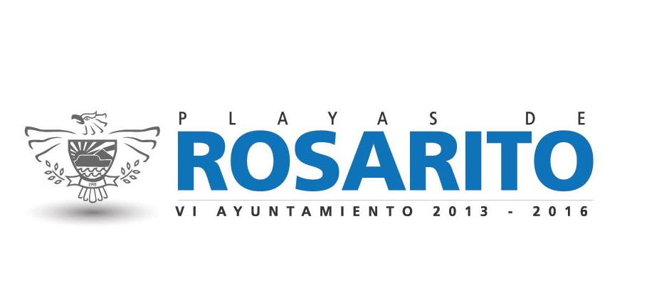

H. AYUNTAMIENTO DE PLAYAS DE ROSARITO, B.C.

APLICACIÓN DE APORTACIONES PARA EL FORTALECIMIENTO DE LOS MUNICIPIOS Y DE LAS DEMARCACIONES DEL D.F.
( FORTAMUN ) *

PRIMER TRIMESTRE DE 2015

DESTINO DE LAS APORTACIONES | MONTO PAGADO
DEUDA PUBLICA (CAPITAL) | $2,820,400
DEUDA PUBLICA (INTERESES) | $2,506,055
SEGURIDAD PUBLICA (SALARIOS Y PRESTACIONES) | $6,078,529

TOTAL | $11,404,984

* Norma para establecer la estructura de informacion del formato de aplicación de recursos del Fondo de aportaciones para el fortalecimiento de los municipios y de las demarcaciones territoriales del Distrito Federal (FORTAMUN). Publicada en el Diario oficial de la Federacion el dia 4 de abril de 2013, tercera seccion.

